Hoja1
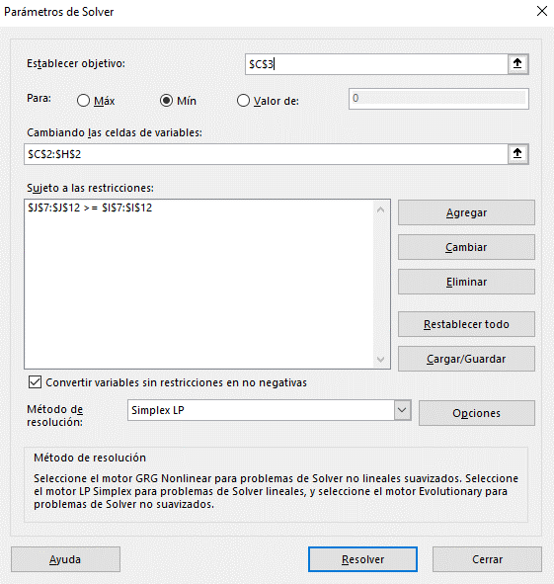
Función Objetivo | Producto | X1 | X2 | X3 | X4 | X5 | X6
 | Variables | 4 | 40 | 50 | 35 | 20 | 0
 | Mín. Trabajadores | 149

Restricciones | Recursos | X1 | X2 | X3 | X4 | X5 | X6 | Disponible | Total
 | Medianoche a 4 am | 1 | 0 | 0 | 0 | 0 | 1 | 4 | 4
 | 4 am a 8 am | 1 | 1 | 0 | 0 | 0 | 0 | 6 | 44
 | 8 am a mediodía | 0 | 1 | 1 | 0 | 0 | 0 | 90 | 90
 | Mediodía a 4 pm | 0 | 0 | 1 | 1 | 0 | 0 | 85 | 85
 | 4 pm a 8 pm | 0 | 0 | 0 | 1 | 1 | 0 | 55 | 55
 | 8 pm a medianoche | 0 | 0 | 0 | 0 | 1 | 1 | 20 | 20

